关系图
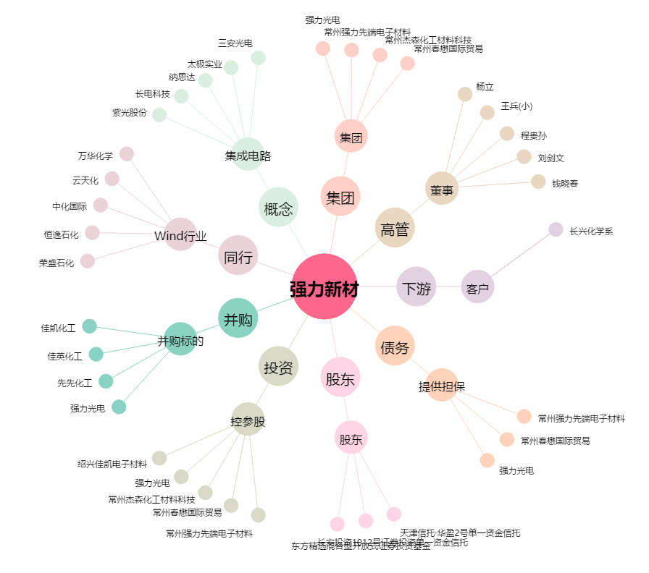
强力新材[300429.SZ] - 关系概览图

